20230711_09
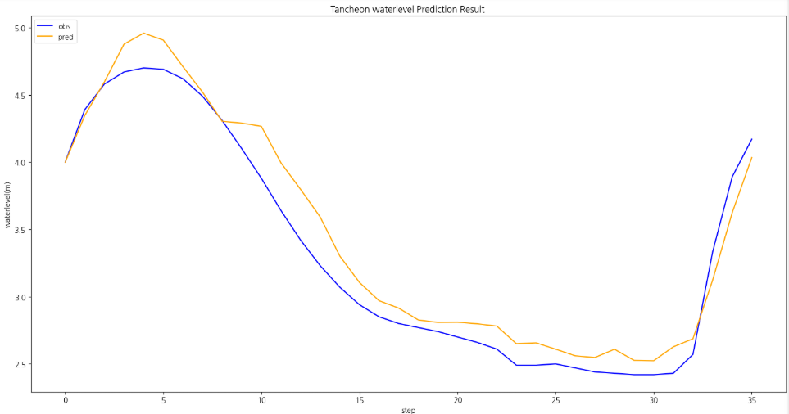
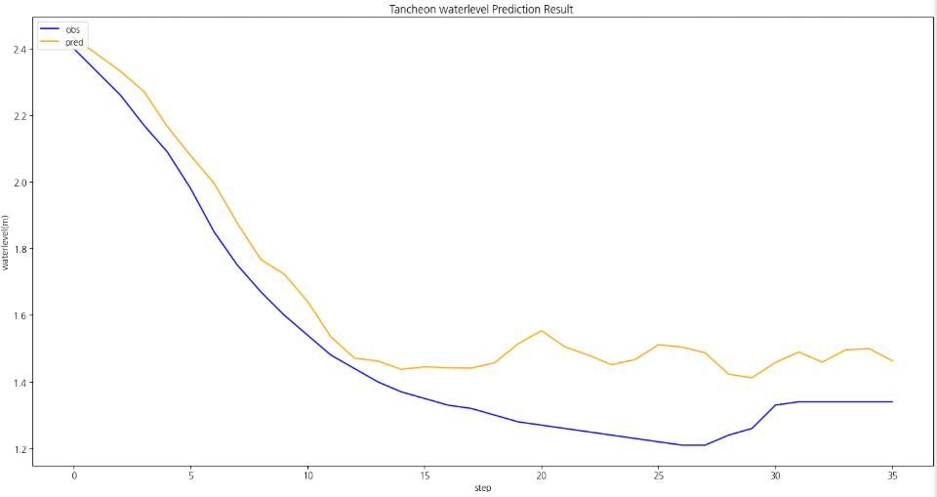
time | 서울시(대곡교) | 성남시(성남북초교) | 광주시(남한산초교) | 성남시(대장동) | 성남시(구미초교) | 성남시(한국학중앙연구원) | 성남시(궁내교)_WL | 성남시(궁내교)_Q | 서울시(대곡교)_WL | 서울시(대곡교)_Q | 대곡교_Ti | 궁내교_Ti | 성남시(궁내교)_예측WL (MAE) | 서울시(대곡교)_예측WL (MAE) | 성남시(궁내교)_예측WL (MSE) | 서울시(대곡교)_예측WL (MSE) | MAE
7/11/23 | 0 | 0 | 0 | 0 | 0 | 0 | 0.88 | 5.33 | 2.09 | 9.8 | 0 | 0
7/11/23 | 0 | 0 | 0 | 0 | 0 | 0 | 0.88 | 5.33 | 2.09 | 9.27 | 0 | 0 |  |  |  |  | 궁내교
20230711 09시 궁내교
 | 유역강우 | 관측수위 | 예측수위 (MAE) | 예측수위 (MSE)
7/11/2023 | 0 | 0.88
7/11/2023 | 0 | 0.88
7/11/2023 | 0 | 0.87
7/11/2023 | 0 | 0.87
7/11/2023 | 0 | 0.86
7/11/2023 | 0 | 0.86
7/11/2023 | 0 | 0.86
7/11/2023 | 0 | 0.85
7/11/2023 | 0 | 0.85
7/11/2023 | 0 | 0.85
7/11/2023 | 0 | 0.85
7/11/2023 | 0 | 0.85
7/11/2023 | 0 | 0.84
7/11/2023 | 0 | 0.84
7/11/2023 | 0 | 0.84
7/11/2023 | 0 | 0.84
7/11/2023 | 0 | 0.84
7/11/2023 | 0 | 0.84
7/11/2023 | 0 | 0.84
7/11/2023 | 0 | 0.83
7/11/2023 | 0 | 0.83
7/11/2023 | 0 | 0.83
7/11/2023 | 0 | 0.83
7/11/2023 | 0 | 0.83
7/11/2023 | 0.451 | 0.83
7/11/2023 | 4.621 | 0.83
7/11/2023 | 4.571 | 0.83
7/11/2023 | 8.68 | 0.83
7/11/2023 | 8.939 | 0.84
7/11/2023 | 10.011 | 1.13
7/11/2023 | 8.793 | 1.94
7/11/2023 | 5.745 | 2.22
7/11/2023 | 7.721 | 2.37
7/11/2023 | 8.024 | 2.48
7/11/2023 | 1.878 | 2.52
7/11/2023 | 0 | 2.48
 | 0 | 2.4 | 2.43 | 2.67
 | 0 | 2.33 | 2.38 | 2.78
 | 0 | 2.26 | 2.33 | 2.85
 | 0.061 | 2.17 | 2.27 | 2.58
 | 0 | 2.09 | 2.17 | 2.42
 | 0 | 1.98 | 2.08 | 2.21
 | 0.061 | 1.85 | 2.00 | 2.08
 | 0 | 1.75 | 1.88 | 1.92
 | 0 | 1.67 | 1.77 | 1.69
 | 0 | 1.6 | 1.72 | 1.52
 | 0 | 1.54 | 1.64 | 1.45
 | 0 | 1.48 | 1.53 | 1.43
 | 0 | 1.44 | 1.47 | 1.45
 | 0 | 1.4 | 1.46 | 1.45
...
20230711 09시 대곡교
 | 유역강우 | 관측수위 | 예측수위 (MAE) | 예측수위 (MSE)
7/11/2023 | 0 | 2.09
7/11/2023 | 0 | 2.09
7/11/2023 | 0 | 2.09
7/11/2023 | 0 | 2.08
7/11/2023 | 0 | 2.08
7/11/2023 | 0 | 2.08
7/11/2023 | 0 | 2.08
7/11/2023 | 0 | 2.08
7/11/2023 | 0 | 2.08
7/11/2023 | 0 | 2.08
7/11/2023 | 0 | 2.08
7/11/2023 | 0 | 2.08
7/11/2023 | 0 | 2.08
7/11/2023 | 0 | 2.08
7/11/2023 | 0 | 2.08
7/11/2023 | 0 | 2.08
7/11/2023 | 0 | 2.08
7/11/2023 | 0 | 2.07
7/11/2023 | 0 | 2.07
7/11/2023 | 0 | 2.07
7/11/2023 | 0 | 2.07
7/11/2023 | 0 | 2.07
7/11/2023 | 0 | 2.07
7/11/2023 | 0 | 2.07
7/11/2023 | 0.125 | 2.07
7/11/2023 | 1.097 | 2.07
7/11/2023 | 1.501 | 2.07
7/11/2023 | 2.222 | 2.07
7/11/2023 | 1.865 | 2.06
7/11/2023 | 3.221 | 2.06
7/11/2023 | 3.851 | 2.06
7/11/2023 | 7.627 | 2.07
7/11/2023 | 10.635 | 2.08
7/11/2023 | 5.367 | 2.11
7/11/2023 | 1.192 | 2.16
7/11/2023 | 1.068 | 3.15
 | 0.016 | 4 | 3.59 | 4.00
 | 0 | 4.39 | 3.73 | 4.35
 | 0 | 4.58 | 3.88 | 4.60
 | 0.251 | 4.67 | 4.20 | 4.88
 | 0 | 4.7 | 4.35 | 4.96
 | 0.711 | 4.69 | 4.41 | 4.91
 | 0.251 | 4.62 | 4.50 | 4.71
 | 0.016 | 4.49 | 4.46 | 4.52
 | 0 | 4.31 | 4.23 | 4.30
 | 0 | 4.1 | 4.14 | 4.29
 | 0 | 3.88 | 4.04 | 4.27
 | 0 | 3.64 | 3.82 | 3.99
 | 0 | 3.42 | 3.74 | 3.80
 | 0 | 3.23 | 3.60 | 3.59
...
7/11/23 | 0 | 0 | 0 | 0 | 0 | 0 | 0.87 | 5 | 2.09 | 9.27 | 0 | 0 |  |  |  |  | r2 | 0.78
7/11/23 | 0 | 0 | 0 | 0 | 0 | 0 | 0.87 | 5 | 2.08 | 9.27 | 0 | 0 |  |  |  |  | mse | 0.03
7/11/23 | 0 | 0 | 0 | 0 | 0 | 0 | 0.86 | 4.69 | 2.08 | 9.27 | 0 | 0 |  |  |  |  | mae | 0.14
7/11/23 | 0 | 0 | 0 | 0 | 0 | 0 | 0.86 | 4.69 | 2.08 | 9.27 | 0 | 0 |  |  |  |  | rmse | 0.16
7/11/23 | 0 | 0 | 0 | 0 | 0 | 0 | 0.86 | 4.69 | 2.08 | 8.75 | 0 | 0
7/11/23 | 0 | 0 | 0 | 0 | 0 | 0 | 0.85 | 4.38 | 2.08 | 8.75 | 0 | 0 |  |  |  |  | 대곡교
7/11/23 | 0 | 0 | 0 | 0 | 0 | 0 | 0.85 | 4.38 | 2.08 | 8.75 | 0 | 0 |  |  |  |  | r2 | 0.85
7/11/23 | 0 | 0 | 0 | 0 | 0 | 0 | 0.85 | 4.38 | 2.08 | 8.75 | 0 | 0 |  |  |  |  | mse | 0.10
7/11/23 | 0 | 0 | 0 | 0 | 0 | 0 | 0.85 | 4.38 | 2.08 | 8.75 | 0 | 0 |  |  |  |  | mae | 0.25
7/11/23 | 0 | 0 | 0 | 0 | 0 | 0 | 0.85 | 4.38 | 2.08 | 9.27 | 0 | 0 |  |  |  |  | rmse | 0.32
7/11/23 | 0 | 0 | 0 | 0 | 0 | 0 | 0.84 | 4.08 | 2.08 | 8.75 | 0 | 0
7/11/23 | 0 | 0 | 0 | 0 | 0 | 0 | 0.84 | 4.08 | 2.08 | 8.75 | 0 | 0 |  |  |  |  | MSE
7/11/23 | 0 | 0 | 0 | 0 | 0 | 0 | 0.84 | 4.08 | 2.08 | 8.75 | 0 | 0
7/11/23 | 0 | 0 | 0 | 0 | 0 | 0 | 0.84 | 4.08 | 2.08 | 8.75 | 0 | 0 |  |  |  |  | 궁내교
7/11/23 | 0 | 0 | 0 | 0 | 0 | 0 | 0.84 | 4.08 | 2.08 | 8.75 | 0 | 0 |  |  |  |  | r2 | 0.65
7/11/23 | 0 | 0 | 0 | 0 | 0 | 0 | 0.84 | 4.08 | 2.07 | 8.75 | 0 | 0 |  |  |  |  | mse | 0.04
7/11/23 | 0 | 0 | 0 | 0 | 0 | 0 | 0.84 | 4.08 | 2.07 | 8.75 | 0 | 0 |  |  |  |  | mae | 0.16
7/11/23 | 0 | 0 | 0 | 0 | 0 | 0 | 0.83 | 3.79 | 2.07 | 8.75 | 0 | 0 |  |  |  |  | rmse | 0.21
7/11/23 | 0 | 0 | 0 | 0 | 0 | 0 | 0.83 | 3.79 | 2.07 | 8.75 | 0 | 0
7/11/23 | 0 | 0 | 0 | 0 | 0 | 0 | 0.83 | 3.79 | 2.07 | 8.75 | 0 | 0 |  |  |  |  | 대곡교
7/11/23 | 0 | 0 | 0 | 0 | 0 | 0 | 0.83 | 3.79 | 2.07 | 8.75 | 0 | 0 |  |  |  |  | r2 | 0.95
7/11/23 | 0 | 0 | 0 | 0 | 0 | 0 | 0.83 | 3.79 | 2.07 | 8.75 | 0 | 0 |  |  |  |  | mse | 0.03
7/11/23 | 0 | 0 | 0 | 0 | 1 | 0 | 0.83 | 3.79 | 2.07 | 8.75 | 0.125 | 0.451 |  |  |  |  | mae | 0.16
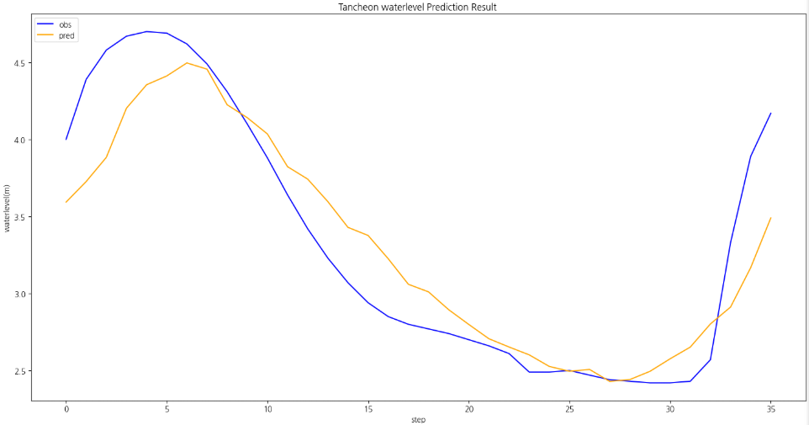
7/11/23 | 0 | 0 | 0 | 3 | 7 | 0 | 0.83 | 3.79 | 2.07 | 8.75 | 1.097 | 4.621 |  |  |  |  | rmse | 0.19
7/11/23 | 0 | 0 | 0 | 0 | 10 | 1 | 0.83 | 3.79 | 2.07 | 8.75 | 1.501 | 4.571
7/11/23 | 0 | 0 | 0 | 3 | 16 | 0 | 0.83 | 3.79 | 2.07 | 8.75 | 2.222 | 8.68
7/11/23 | 0 | 0 | 0 | 10 | 9 | 0 | 0.84 | 4.08 | 2.06 | 8.75 | 1.865 | 8.939
7/11/23 | 0 | 0 | 0 | 8 | 13 | 4 | 1.13 | 15.84 | 2.06 | 8.25 | 3.221 | 10.011
7/11/23 | 3 | 1 | 0 | 10 | 8 | 5 | 1.94 | 75.45 | 2.06 | 8.75 | 3.851 | 8.793
7/11/23 | 5 | 5 | 3 | 7 | 3 | 16 | 2.22 | 108.59 | 2.07 | 9.27 | 7.627 | 5.745
7/11/23 | 6 | 16 | 8 | 11 | 4 | 9 | 2.37 | 129.52 | 2.08 | 10.35 | 10.635 | 7.721
7/11/23 | 4 | 7 | 9 | 8 | 9 | 1 | 2.48 | 147.64 | 2.11 | 17.28 | 5.367 | 8.024
7/11/23 | 0 | 2 | 3 | 2 | 2 | 0 | 2.52 | 155 | 2.16 | 21.78 | 1.192 | 1.878
7/11/23 | 2 | 2 | 0 | 0 | 0 | 0 | 2.48 | 147.64 | 3.15 | 149.52 | 1.068 | 0
7/11/23 | 0 | 0 | 1 | 0 | 0 | 0 | 2.4 | 133.99 | 4 | 306.47 | 0.016 | 0 | 2.43 | 3.59 | 2.67 | 4.00
7/11/23 | 0 | 0 | 0 | 0 | 0 | 0 | 2.33 | 123.71 | 4.39 | 407.22 | 0 | 0 | 2.38 | 3.73 | 2.78 | 4.35
7/11/23 | 0 | 0 | 0 | 0 | 0 | 0 | 2.26 | 113.95 | 4.58 | 467.73 | 0 | 0 | 2.33 | 3.88 | 2.85 | 4.60
7/11/23 | 0 | 0 | 0 | 0 | 0 | 1 | 2.17 | 102.12 | 4.67 | 501.78 | 0.251 | 0.061 | 2.27 | 4.20 | 2.58 | 4.88
7/11/23 | 0 | 0 | 0 | 0 | 0 | 0 | 2.09 | 92.27 | 4.7 | 509.54 | 0 | 0 | 2.17 | 4.35 | 2.42 | 4.96
7/11/23 | 2 | 1 | 1 | 0 | 0 | 0 | 1.98 | 79.73 | 4.69 | 501.78 | 0.711 | 0 | 2.08 | 4.41 | 2.21 | 4.91
7/11/23 | 0 | 0 | 0 | 0 | 0 | 1 | 1.85 | 66.35 | 4.62 | 471.44 | 0.251 | 0.061 | 2.00 | 4.50 | 2.08 | 4.71
7/11/23 | 0 | 0 | 1 | 0 | 0 | 0 | 1.75 | 57.07 | 4.49 | 424.51 | 0.016 | 0 | 1.88 | 4.46 | 1.92 | 4.52
7/11/23 | 0 | 0 | 0 | 0 | 0 | 0 | 1.67 | 50.27 | 4.31 | 367.46 | 0 | 0 | 1.77 | 4.23 | 1.69 | 4.30
7/11/23 | 0 | 0 | 0 | 0 | 0 | 0 | 1.6 | 44.75 | 4.1 | 309.36 | 0 | 0 | 1.72 | 4.14 | 1.52 | 4.29
7/11/23 | 0 | 0 | 0 | 0 | 0 | 0 | 1.54 | 40.34 | 3.88 | 246.78 | 0 | 0 | 1.64 | 4.04 | 1.45 | 4.27
7/11/23 | 0 | 0 | 0 | 0 | 0 | 0 | 1.48 | 36.2 | 3.64 | 217.77 | 0 | 0 | 1.53 | 3.82 | 1.43 | 3.99
7/11/23 | 0 | 0 | 0 | 0 | 0 | 0 | 1.44 | 33.6 | 3.42 | 175.7 | 0 | 0 | 1.47 | 3.74 | 1.45 | 3.80
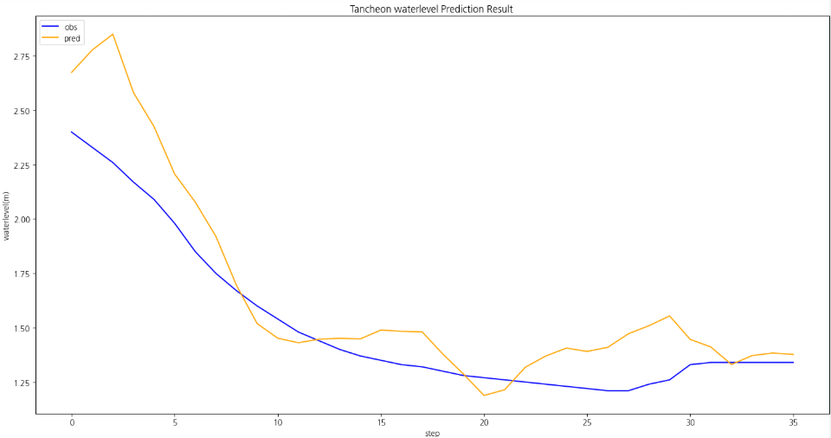
7/11/23 | 0 | 0 | 0 | 0 | 0 | 0 | 1.4 | 31.11 | 3.23 | 142.63 | 0 | 0 | 1.46 | 3.60 | 1.45 | 3.59
7/11/23 | 0 | 0 | 0 | 0 | 0 | 0 | 1.37 | 29.33 | 3.07 | 117.79 | 0 | 0 | 1.44 | 3.43 | 1.45 | 3.30
7/11/23 | 0 | 0 | 0 | 0 | 0 | 0 | 1.35 | 28.18 | 2.94 | 99.62 | 0 | 0 | 1.44 | 3.38 | 1.49 | 3.11
7/11/23 | 0 | 0 | 0 | 0 | 0 | 0 | 1.33 | 27.05 | 2.85 | 89.35 | 0 | 0 | 1.44 | 3.23 | 1.48 | 2.97
7/11/23 | 0 | 0 | 0 | 0 | 0 | 0 | 1.32 | 26.5 | 2.8 | 83.84 | 0 | 0 | 1.44 | 3.06 | 1.48 | 2.91
7/11/23 | 0 | 0 | 0 | 0 | 0 | 0 | 1.3 | 25.34 | 2.77 | 80.6 | 0 | 0 | 1.46 | 3.01 | 1.38 | 2.83
7/11/23 | 0 | 0 | 0 | 0 | 0 | 0 | 1.28 | 24.13 | 2.74 | 77.41 | 0 | 0 | 1.51 | 2.89 | 1.29 | 2.81
7/11/23 | 0 | 0 | 0 | 0 | 0 | 0 | 1.27 | 23.54 | 2.7 | 73.25 | 0 | 0 | 1.55 | 2.80 | 1.19 | 2.81
7/11/23 | 0 | 0 | 0 | 0 | 0 | 0 | 1.26 | 22.95 | 2.66 | 69.18 | 0 | 0 | 1.50 | 2.71 | 1.21 | 2.80
7/11/23 | 0 | 0 | 0 | 0 | 0 | 0 | 1.25 | 22.36 | 2.61 | 64.22 | 0 | 0 | 1.48 | 2.65 | 1.32 | 2.78
7/11/23 | 0 | 0 | 0 | 0 | 0 | 0 | 1.24 | 21.78 | 2.49 | 52.95 | 0 | 0 | 1.45 | 2.60 | 1.37 | 2.65
7/11/23 | 1 | 0 | 0 | 0 | 1 | 0 | 1.23 | 21.21 | 2.49 | 52.95 | 0.286 | 0.451 | 1.47 | 2.53 | 1.41 | 2.66
7/11/23 | 0 | 0 | 1 | 2 | 3 | 1 | 1.22 | 20.65 | 2.5 | 53.85 | 0.79 | 2.39 | 1.51 | 2.50 | 1.39 | 2.61
7/11/23 | 0 | 1 | 0 | 0 | 1 | 5 | 1.21 | 20.09 | 2.47 | 51.16 | 1.753 | 0.756 | 1.50 | 2.51 | 1.41 | 2.56
7/11/23 | 2 | 1 | 1 | 1 | 0 | 3 | 1.21 | 20.09 | 2.44 | 48.52 | 1.538 | 0.671 | 1.49 | 2.43 | 1.47 | 2.55
7/11/23 | 1 | 1 | 1 | 2 | 1 | 1 | 1.24 | 21.78 | 2.43 | 47.65 | 1.074 | 1.488 | 1.42 | 2.44 | 1.51 | 2.61
7/11/23 | 5 | 3 | 2 | 4 | 0 | 4 | 1.26 | 22.95 | 2.42 | 46.79 | 3.256 | 2.196 | 1.41 | 2.49 | 1.55 | 2.53
7/11/23 | 4 | 8 | 3 | 0 | 0 | 6 | 1.33 | 27.05 | 2.42 | 46.79 | 5.182 | 0.366 | 1.46 | 2.58 | 1.45 | 2.52
7/11/23 | 9 | 18 | 8 | 1 | 0 | 0 | 1.34 | 27.61 | 2.43 | 47.65 | 8.365 | 0.488 | 1.49 | 2.65 | 1.41 | 2.63
7/11/23 | 15 | 13 | 16 | 2 | 0 | 1 | 1.34 | 27.61 | 2.57 | 60.36 | 7.919 | 1.037 | 1.46 | 2.80 | 1.33 | 2.69
7/11/23 | 10 | 4 | 15 | 1 | 0 | 1 | 1.34 | 27.61 | 3.33 | 159.65 | 3.667 | 0.549 | 1.50 | 2.91 | 1.37 | 3.12
7/11/23 | 9 | 5 | 11 | 1 | 0 | 0 | 1.34 | 27.61 | 3.89 | 270.39 | 3.564 | 0.488 | 1.50 | 3.17 | 1.38 | 3.62
7/11/23 | 5 | 8 | 8 | 0 | 0 | 0 | 1.34 | 27.61 | 4.17 | 335.27 | 3.917 | 0 | 1.46 | 3.49 | 1.38 | 4.03

